余额宝管端
一 | 首页面板：增加一列内容用于显示今日平台中产生的余额宝利息总额，根据余额宝利息产生的规则数据每个小时整点增加1次

二 | 账号管理-用户管理

 | 1 | 余额宝余额：增加一列内容用于显示用户的余额宝余额
 | 2 | 修改用于余额宝密码
 |  | 2.1 | 增加一个图标，用于修改用户的余额宝取款密码
 |  | 2.2 | 鼠标悬停：显示tips“修改用户余额宝取款密码”
 |  | 2.3 | 鼠标单击：打开余额宝取款密码修改界面，只需要输入和确认新取款密码即可修改，密码的长度和规格与余额宝系统游戏端中的规则保持一致
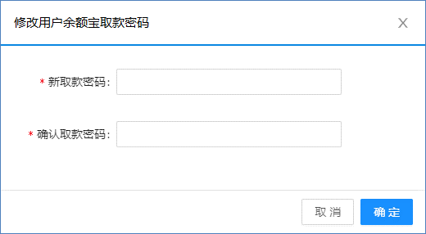

 | 3 | 封停/解封余额宝
 |  | 3.1 | 增加两个图标，用于封停/解封某个用户的余额宝功能
 |  | 3.2 | 普通状态
 |  |  | 3.2.1 | 显示封停余额宝图标
 |  |  | 3.2.2 | 鼠标悬停：显示tips“封停余额宝”
 |  |  | 3.2.3 | 鼠标点击：执行封停余额宝的功能
 |  | 3.3 | 封停状态
 |  |  | 3.3.1 | 显示解封余额宝图标
 |  |  | 3.3.2 | 鼠标悬停：显示tips“解封余额宝”
 |  |  | 3.3.3 | 鼠标点击：执行解封余额宝的功能
 |  | 3.4 | 封停余额宝后的效果
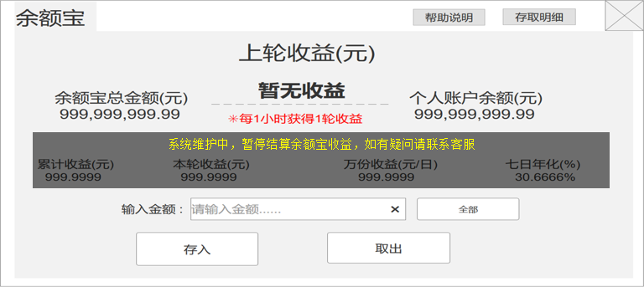

 |  |  | 3.4.1 | 余额宝界面上显示封停提示信息
 |  |  | 3.4.2 | 停止计算下一轮收益、余额宝变成纯粹的保险箱功能（可取不可存）

三 | 现金系统-会员账户明细

 | 1 | 类型：账户余额转入到余额宝中显示“转出”、余额宝余额转入到账户余额中显示“转入”
 | 2 | 具体类别：账户余额转入到余额宝中显示“中心转至余额宝”、余额宝月转入到账户余额中显示“余额宝转至中心”
 | 3 | 金额变动：显示与该条记录对应的实际账变金额
 | 4 | 余额：显示账变发生后的账户余额
 | 5 | 资金变动来源id：显示该条余额宝明细记录的id，由余额宝系统提供
 | 6 | 备注：有则显示，无则为空
 | 7 | 创建时间：显示该条记录创建的具体时间

四 | 现金系统-余额宝管理：分3个标签“余额宝设置、明细报表、余额宝提存、余额宝说明”
 | 1 | 余额宝设置

新增字段：万份收益
当时的万份收益值

 |  | 1.1 | 余额宝收益设置：用于显示/填写余额宝利息收益同时根据填写的收益计算出七日年转化率，填写完毕点击确认修改即生效（影响下一轮的收益）
 |  | 1.2 | 收益打码倍数设置：用于显示/填写余额宝利息收益的打码倍数，填写完毕后点击确认即生效（影响下一轮的收益）
 |  | 1.3 | 余额宝系统状态设置：用于批量修改所有用户的余额宝状态，点选后点击确认即生效，具体效果见用户管理-封停/解封余额宝的章节 |  |  | 管端转出余额宝到账户的功能
 |  | 1.4 | 余额宝总体报表查询
 |  |  | 1.4.1 | 查询区间
 |  |  |  | 1.4.1.1 | 用于配置查询报表的前后时间段，点击查询即显示操作结果
 |  |  |  | 1.4.1.2 | 默认显示：前6天的日期~当天日期，也就是说总体报表默认查询的是从当天算起到前6天总共7天的信息
 |  |  |  | 1.4.1.3 | 如果数据不足，则有几天显示几天
 |  |  | 1.4.2 | 报表统计日期：年月日逐行显示日期，日期越晚的排序越高
 |  |  | 1.4.3 | 余额宝总余额：显示当天系统的余额宝总余额
 |  |  | 1.4.4 | 余额宝转入：显示当天从用户账户余额转入到余额宝余额中的游戏币总数
 |  |  | 1.4.5 | 转入人数：显示当天从用户账户余额转入到余额宝余额中的总人数（去重）
 |  |  | 1.4.6 | 转入次数：显示当天从用户账户余额转入到余额宝余额中的总次数
 |  |  | 1.4.7 | 余额宝转出：显示当天从余额宝余额转出到用户账户余额中的游戏币总数
 |  |  | 1.4.8 | 转出人数：显示当天从余额宝余额转出到用户账户余额中的总人数（去重）
 |  |  | 1.4.9 | 转出次数：显示当天从余额宝余额转出到用户账户余额中的总次数
 |  |  | 1.4.10 | 余额宝利息：显示当天用户产生的余额宝利息总额
 |  |  | 1.4.11 | 收益人数：显示当天用户产生的余额宝利息的总人数（去重）
 |  |  | 1.4.12 | 收益次数：显示当天用户产生的余额宝利息的总次数（去重）
 | 2 | 明细报表

 |  | 2.1 | 查询区间：用于配置查询报表的前后时间段，默认显示当天日期
 |  | 2.2 | 用户名：用于定位到某个具体用户来查询报表，默认为空=全部有余额宝操作记录的用户
 |  | 2.3 | 类型：用于下拉选择报表显示类型，共有6个类型“全部、转入、取出、收益、人工转入、人工取出”，默认为全部
 |  | 2.4 | 点击查询按钮，则根据查询区间中的选择显示明细报表
 |  | 2.5 | 报表统计日期
 |  |  | 2.5.1 | 年月日时分秒逐行显示日期，日期和时间越晚的排序越高
 |  |  | 2.5.2 | 类型为收益的记录，需要显示具体的时间点，因为每小时1次收益，需要精确显示（其余类型的则不需要）
 |  | 2.6 | 用户名：用于显示报表记录所属用户的用户名，相同日期有多个用户名的记录，则按照用户的注册时间先后，越早注册的用户记录排序越高
 |  | 2.7 | 类型：存入=从用户账户余额转入到余额宝余额中、取出=从余额宝余额转出到用户账户余额中、收益=产生利息，对应显示三种显示类型
 |  | 2.8 | 账变金额；显示具体产生的账变金额
 |  | 2.9 | 账变后余额：显示账变后的余额余额，这里的余额是属于某个用户自己的
 |  | 3.0 | 万份收益：显示该时间点对应的余额宝收益，需要记录每个时间点实际的收益（因为可以修改收益）
 | 3 | 余额宝提存：余额宝提存功能与人工提存差不多，重复的地方就不复述了

 |  | 3.1 | 余额宝余额：显示用户的余额宝余额
 |  | 3.2 | 存入类型：人工余额宝转入账户和人工账户转入余额宝，两种选项，用于选择提存的操作类型
 |  | 3.3 | 输入金额后，点击确定即可完成对应的操作，并且在历史详情中生成一条记录
 |  | 3.4 | 记录类别：余额宝转入账户=转出、账户转入余额宝=转入
 | 4 | 余额宝说明：显示由产品提供的规则文本即可

五 | 报表查询-个人报表

 | 1 | 余额宝转入：显示当天从用户账户余额转入到余额宝余额中的游戏币总数
 | 2 | 余额宝转出：显示当天从余额宝余额转出到用户账户余额中的游戏币总数
 | 3 | 余额宝利息：显示当天用户产生的余额宝利息总额
 | 4 | 总盈利由原来的：投注盈利+佣金+优惠=总盈利；改为：投注盈利+佣金+优惠+余额宝利息=总盈利

六 | 报表查询-团队报表

 | 1 | 余额宝转入：显示查询日期内从用户团队的账户余额转入到余额宝余额中的游戏币总数
 | 2 | 余额宝转出：显示查询日期内从余额宝余额转出到用户团队的账户余额中的游戏币总数
 | 3 | 余额宝利息：显示查询日期内用户的团队产生的余额宝利息总额
 | 4 | 总盈利由原来的：投注盈利+佣金+优惠=总盈利；改为：投注盈利+佣金+优惠+余额宝利息=总盈利

七 | 报表查询-公司报表

 | 1 | 余额宝总余额：显示当天的余额宝总余额
 | 2 | 余额宝转入：显示当天从用户账户余额转入到余额宝余额中的游戏币总数/人数/次数
 | 3 | 余额宝转出：显示当天从余额宝余额转出到用户账户余额中的游戏币总数/人数/次数
 | 4 | 余额宝利息：显示当天用户产生的余额宝利息总额/人数/次数

八 | 报表查询-每日运营报表

 | 1 | 当前余额宝余额总额：显示当天的余额宝总余额与余额宝里有余额的会员总人数
 | 2 | 每日余额宝转入总额：显示当天从用户账户余额转入到余额宝余额中的游戏币总数/次数/人数
 | 3 | 每日余额宝转出总额：显示当天从余额宝余额转出到用户账户余额中的游戏币总数/次数/人数
 | 4 | 每日余额宝利息：显示当天用户产生的余额宝利息总额/次数
 | 5 | 趋势图：新增4个类型的趋势图，余额宝余额总额、余额宝转入、余额宝转出、余额宝利息

九 | 新增：余额宝个人报表
 | 增加位置为：
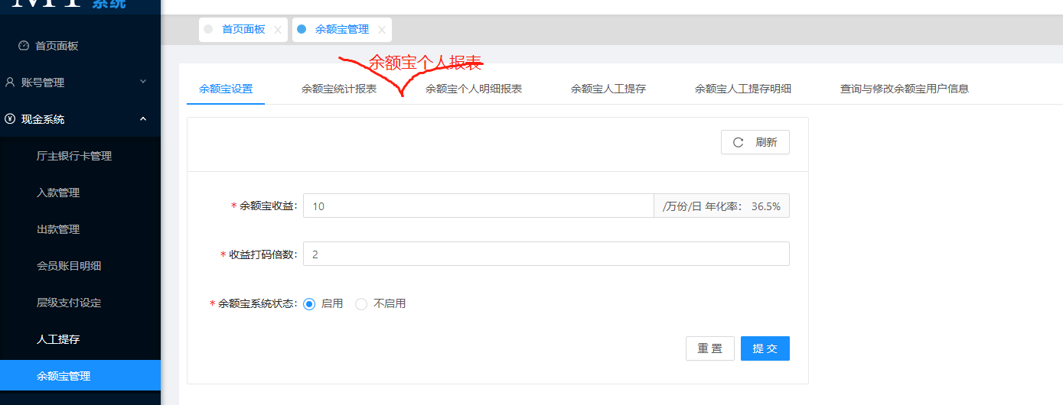



 | 1 | 余额宝转入：显示当天从用户账户余额转入到余额宝余额中的游戏币总数
 | 2 | 余额宝转出：显示当天从余额宝余额转出到用户账户余额中的游戏币总数
 | 3 | 余额宝利息：显示当天用户产生的余额宝利息总额
 | 4 | 除了红框的三个字段，其余内容参考个人报表：历史统计

